函数知识点
Excel 函数知识点

基础功能
函数分类
相对引用
绝对引用
帮助功能
显示公式
自动/手动计算
追踪引用单元格
名称编辑器
照相机
函数分类
函数建议

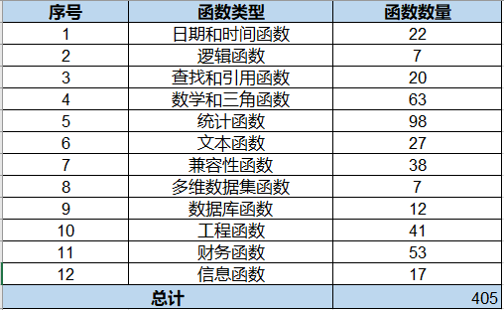

不用死记硬背，一定要面熟

学会使用在线帮助功能

合理的思维逻辑

